Sheet1
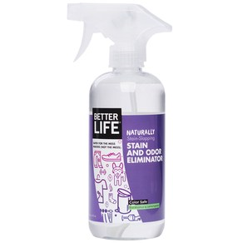
 | 제품 이름 | 제품사진
 | STAIN AND ODOR ELIMINATOR

 | 브랜드or판매원 | Better Life
 | 제조사 | BETTER LIFE
 | 카테고리 | 세탁세제
 | 성분공개 | O

 | 자가검사번호
 | 기타 허가 인증 여부
 | 친환경 인증여부
 | 해외 인증 여부 |  |  |  |  | No data -> X
 |  |  |  |  |  | No-> N, Some->S, Moderate->M, High->H |  |  |  | Recognized -> R, Suspected -> S |  |  |  | 해당시 "1" 로표시
 |  |  |  |  |  | 독성별 주의도 |  |  |  | Score Card
고유번호 | 성분명(국문) | 영문명 | CAS번호 | 배합용도 | EWG등급 | 천식/호흡 | 피부자극 | 발달/생식 | 발암 | 천식/호흡 | 피부자극 | 발달/생식 | 발암 | 국내유해 | D S L | EPA | SLS/SLES | 4급암모늄 | 향료 | 색소/형광 | 가습기 | 비고
0001 | Purified water
0754 | 다이소듐코코-글루코사이드시트레이트 | Disodium Coco-Glucoside Citrate |  | 계면활성제(유화제) | C | X | X | X | X
0079 | Sodium citrate
0086 | 티트리잎오일 | Melaleuca alternifolia (Tea tree) leaf oil | 8022-72-8 | 산화방지제, 향료 | C | S | S | X | S
0087 | Lauryl glucoside
0738 | Quillaja saponaria bark extract
0185 | 유칼립투스잎오일 | Eucalyptus Globulus Leaf Oil | 8000-48-4 | 향료, 피부컨디셔닝제 | C | X | S | X | S | S | S
0753 | Anthemis nobilis flower oil
0492 | 카멜그라스오일 | Cymbopogon Schoenanthus Oil | 8007-02-1 | 착향제 | C | S | S | X | S |  |  |  |  |  | 1
0020 | Lavandula angustifolia oil
0019 | 스피어민트잎오일 | Mentha Viridis (Spearmint) Leaf Oil | 8008-79-5 | 수렴제, 감미제, 향료, 피부컨디셔닝제 | C | S | S | X | S
0752 | Yeast extract
0042 | Methylisothiazolinone

